Sheet1
２０１６年度事業 ケアポート庄川屋上防水改修 現物写真 |  | ２０１６年度事業 ケアポート庄川屋上防水改修 現物写真

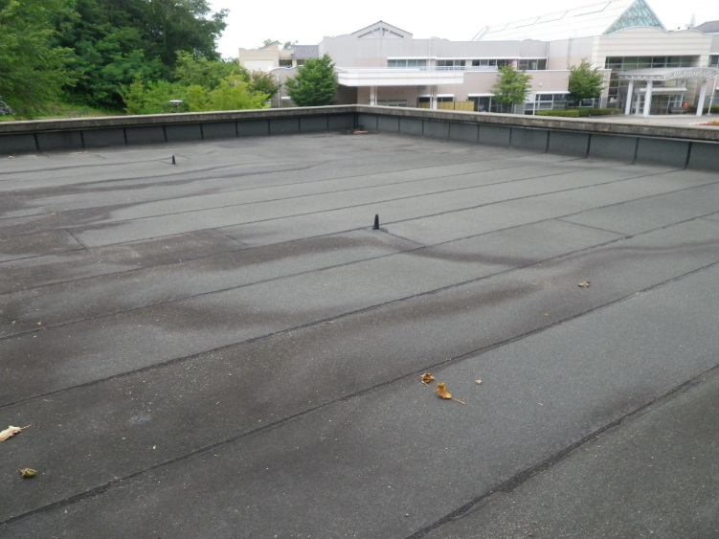
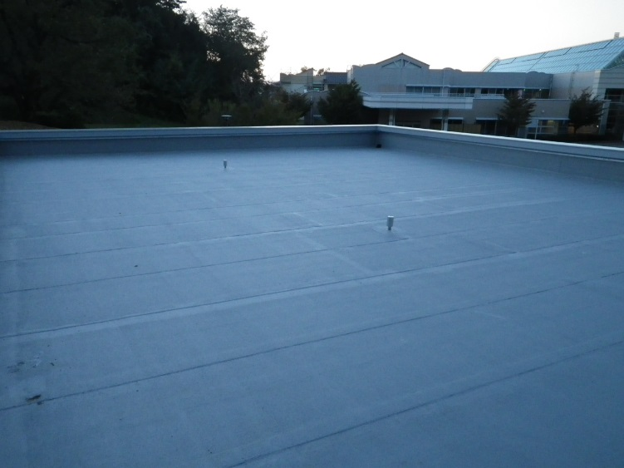
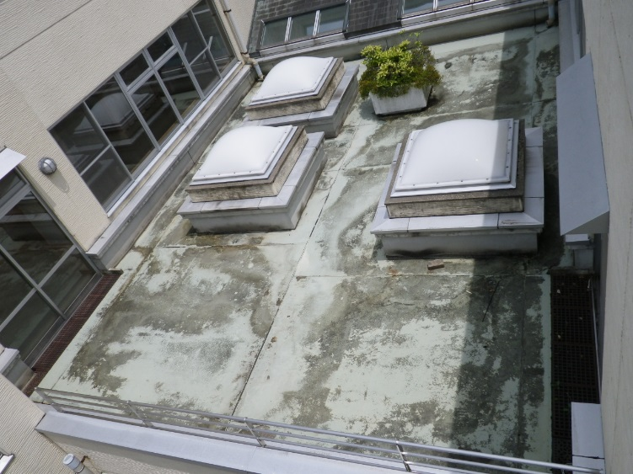
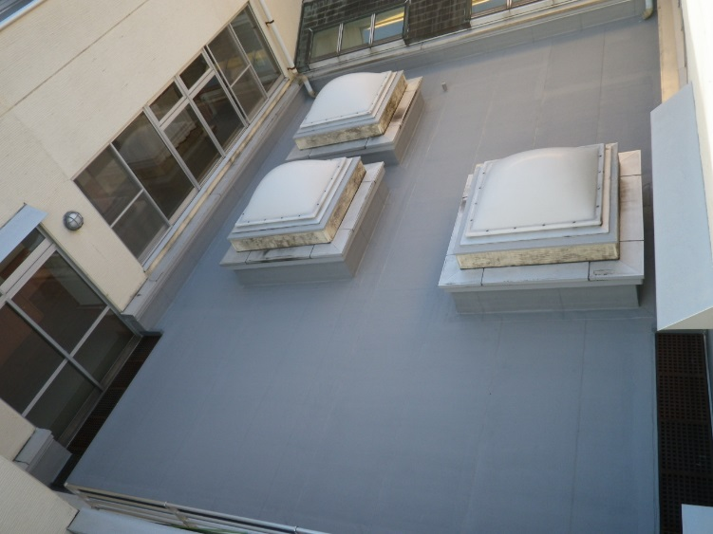

（車庫屋上施工前） | （車庫屋上施工後） | （療養棟西１階屋上サンデッキ施工前） | （療養棟西１階屋上サンデッキ施工後）

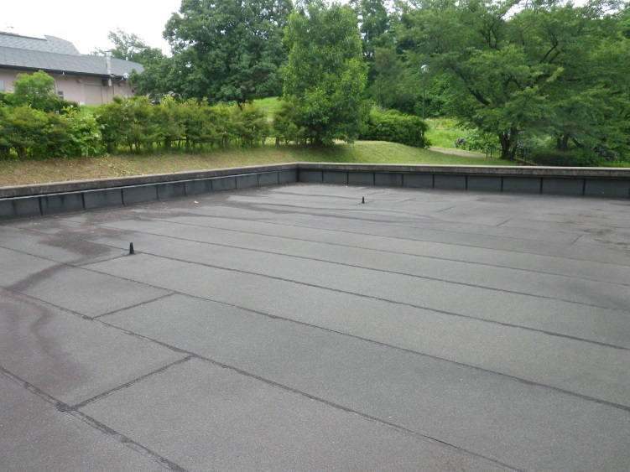
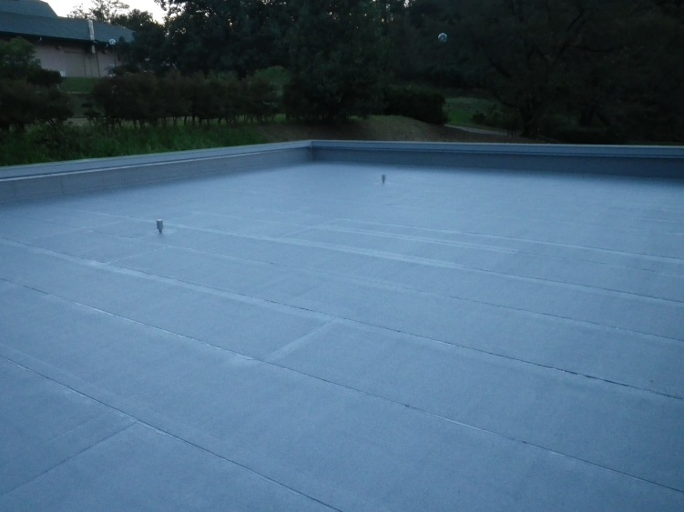
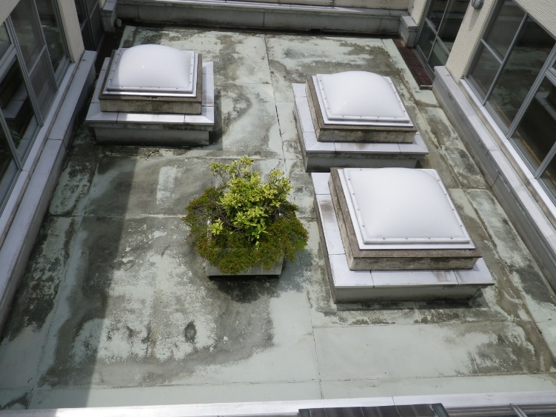
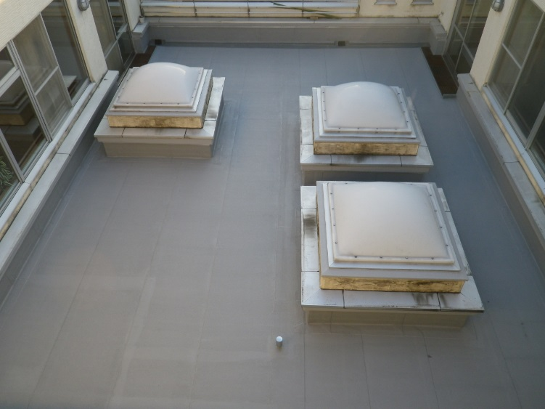

（車庫屋上施工前） | （車庫屋上施工後） | （療養棟西１階屋上サンデッキ施工前） | （療養棟西１階屋上サンデッキ施工後）

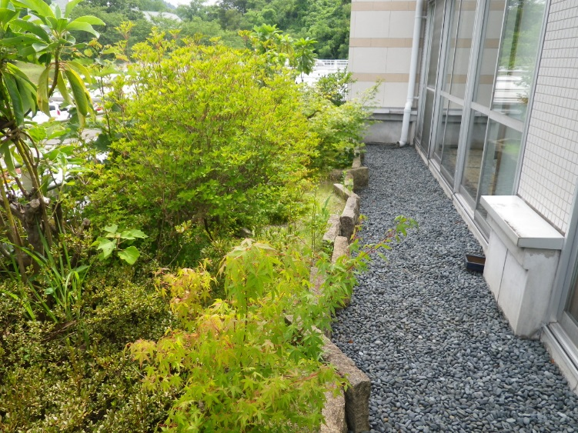
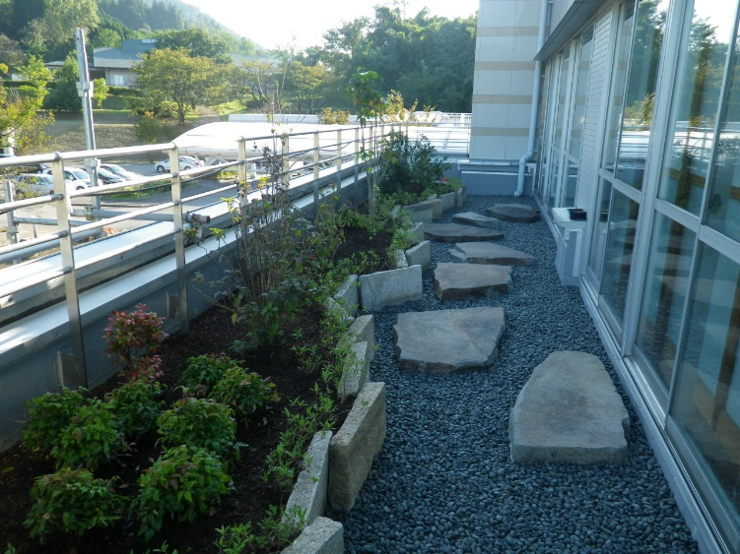
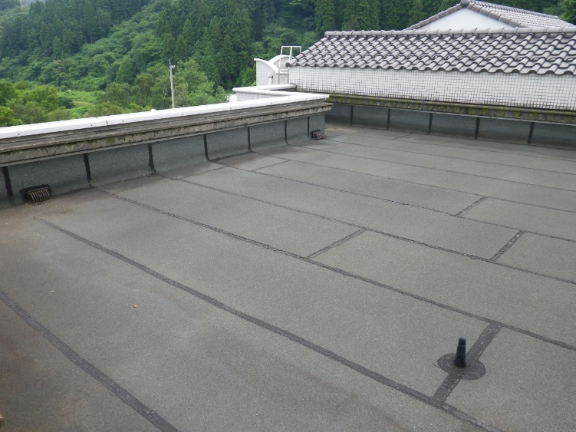
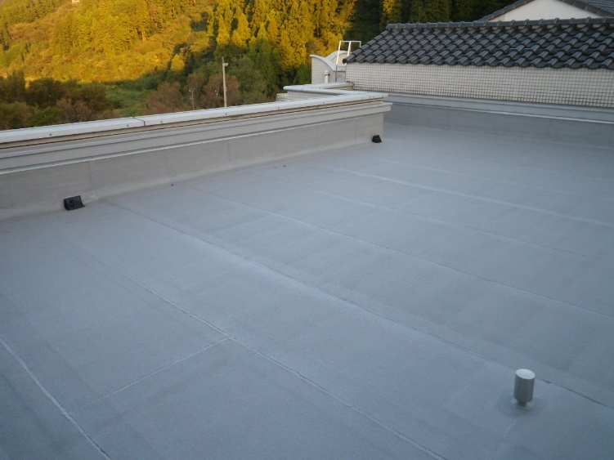

（管理棟東１階南側屋上施工前） | （管理棟東１階南側屋上施工後） | （管理棟東２階屋上施工前） | （管理棟東２階屋上施工後）

２０１６年度事業 ケアポート庄川屋上防水改修 現物写真 |  | ２０１６年度事業 ケアポート庄川屋上防水改修 現物写真

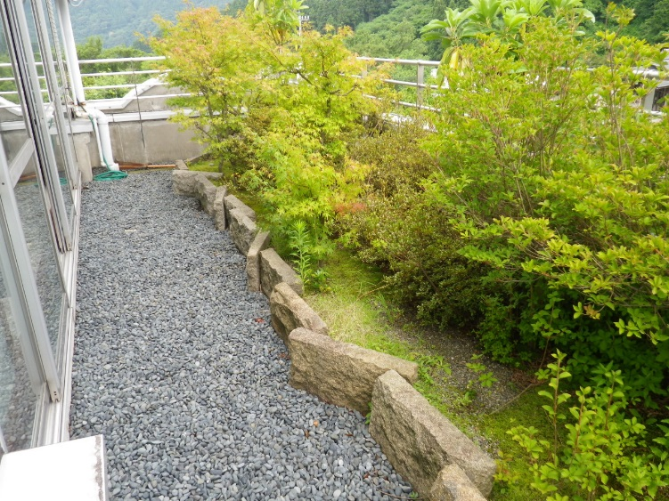
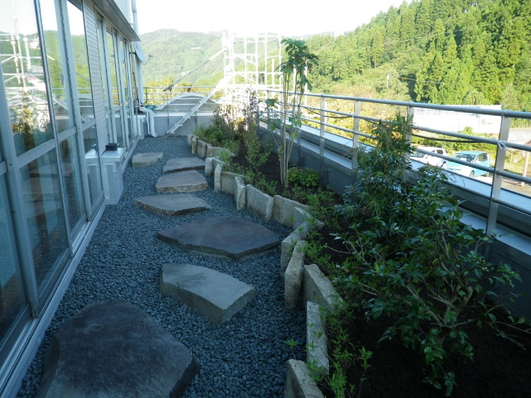
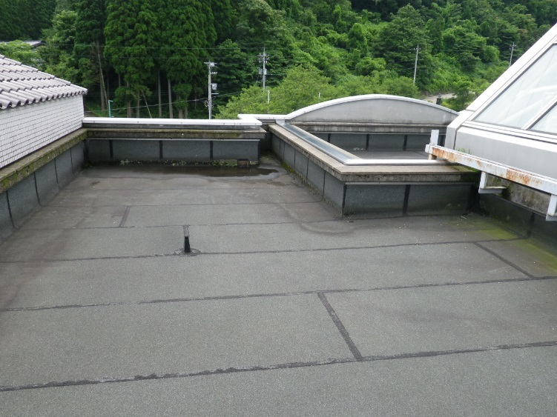
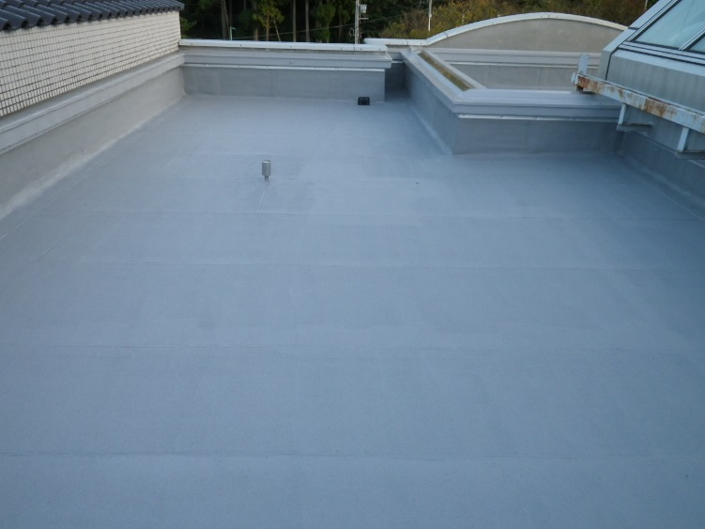

（管理棟東１階南側屋上施工前） | （管理棟東１階南側屋上施工後） | （管理棟東２階屋上施工前） | （管理棟東２階屋上施工後）

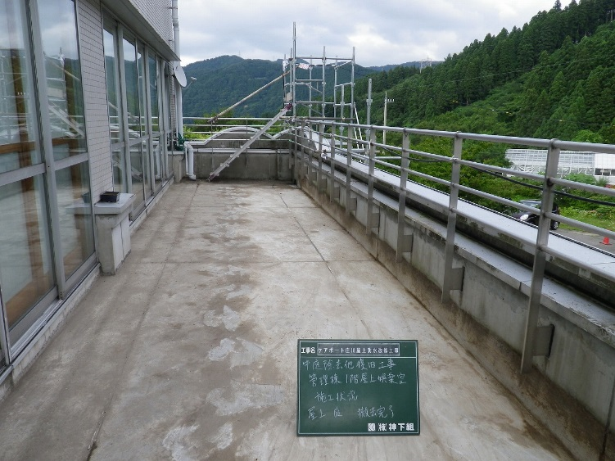
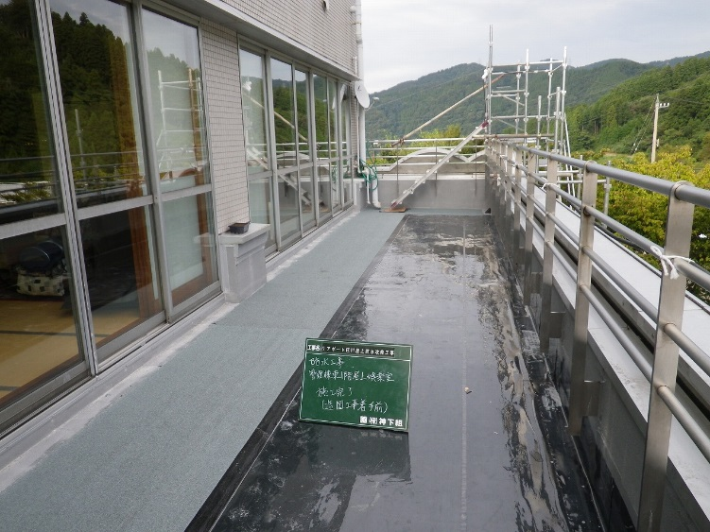
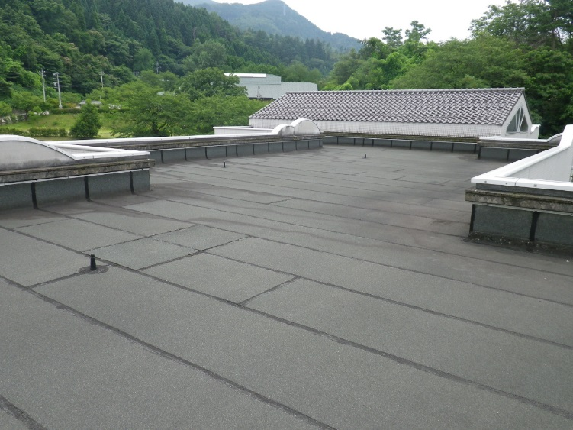
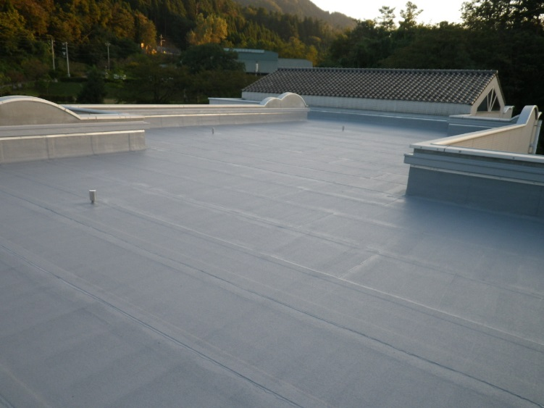

（管理棟東１階南側屋上防水工事施工前） | （管理棟東１階南側屋上防水工事施工後） | （管理棟西２階屋上施工前） | （管理棟西２階屋上施工後）

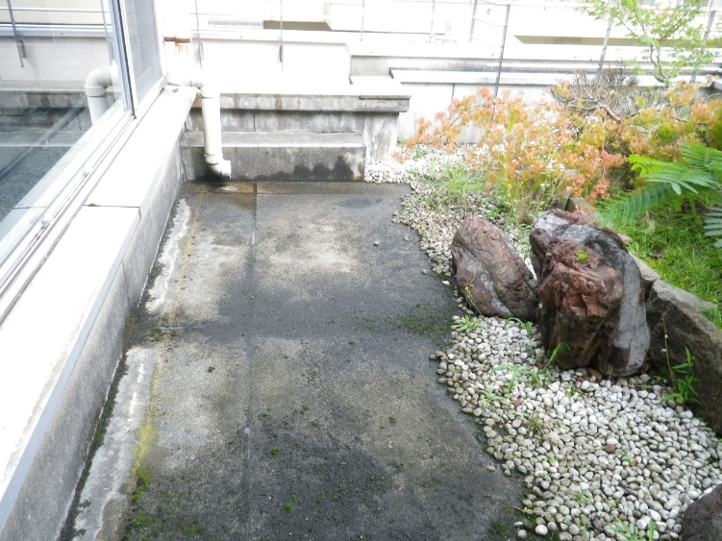
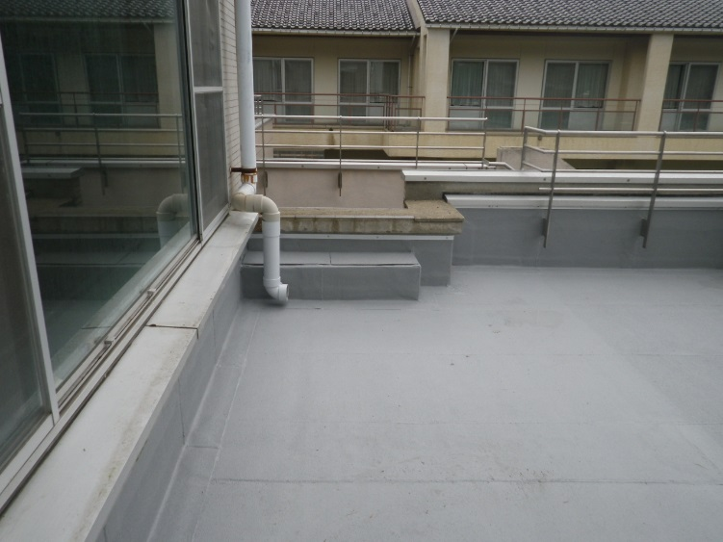
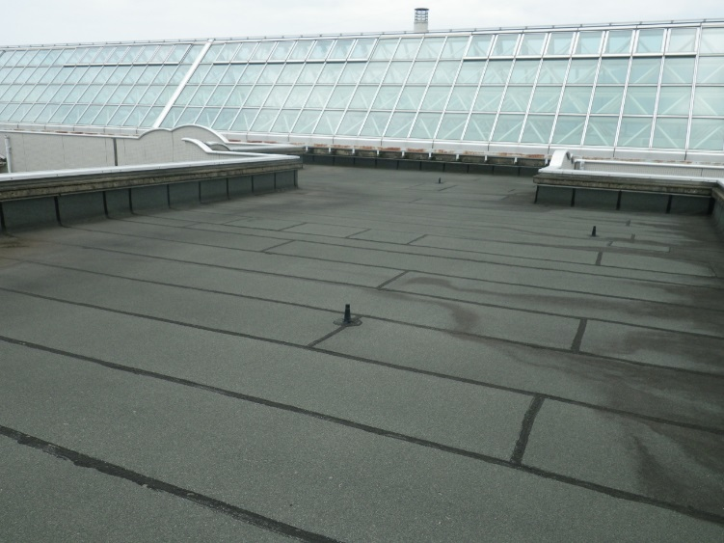
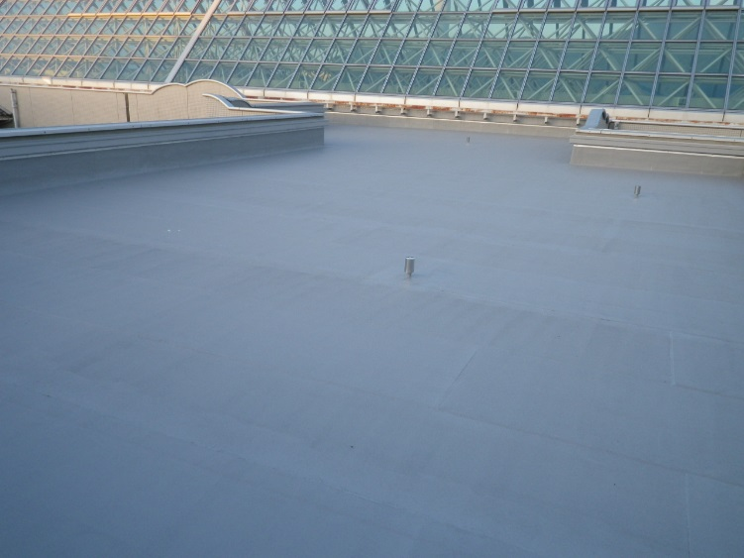

（管理棟東１階東側屋上施工前） | （管理棟東１階東側屋上施工後） | （管理棟西２階屋上施工前） | （管理棟西２階屋上施工後）

２０１６年度事業 ケアポート庄川屋上防水改修 現物写真 |  | ２０１６年度事業 ケアポート庄川屋上防水改修 現物写真

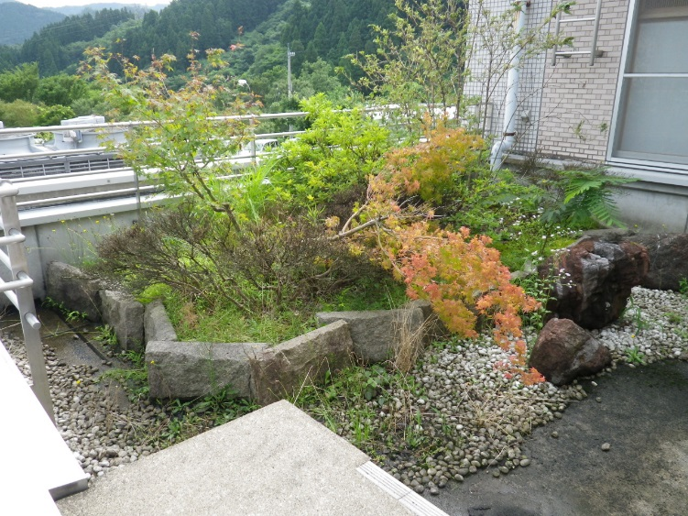
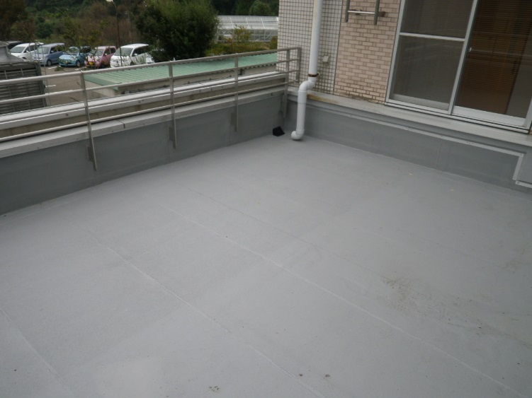
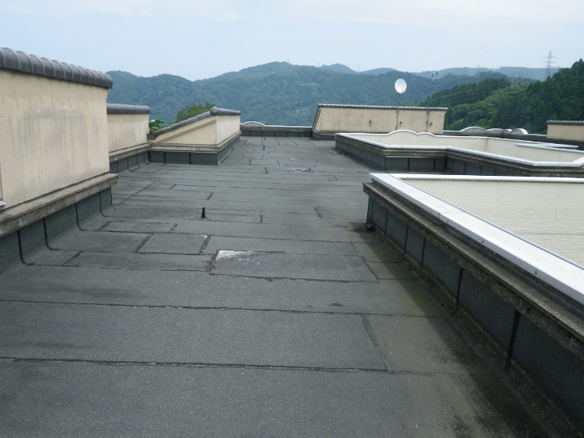
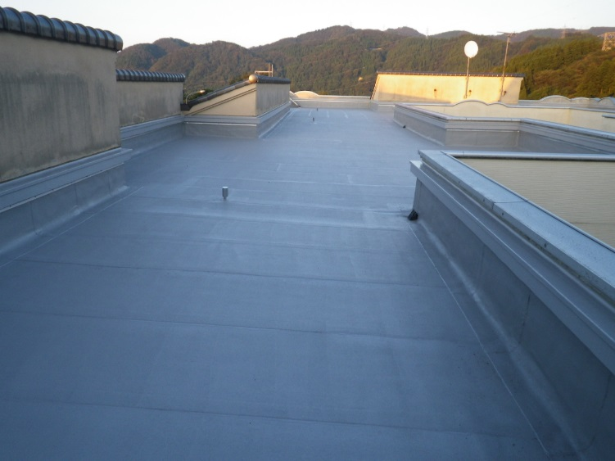

（管理棟東１階東側屋上施工前） | （管理棟東１階東側屋上施工後） | （療養棟東２階屋上施工前） | （療養棟東２階屋上施工後）

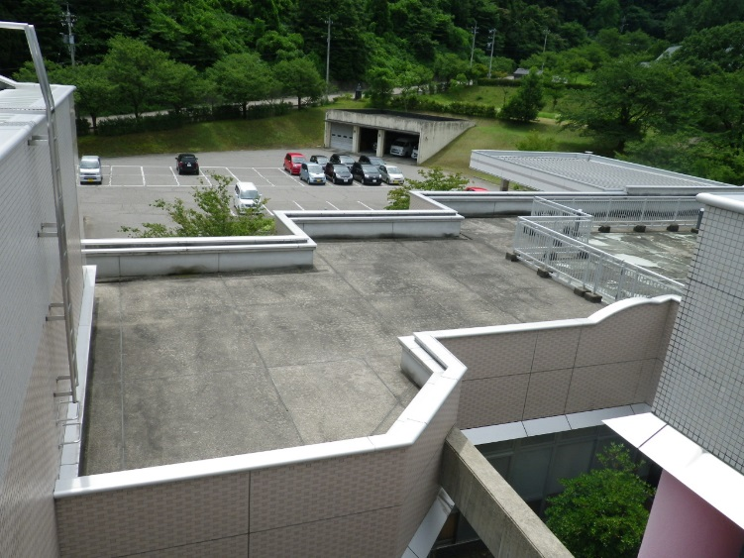
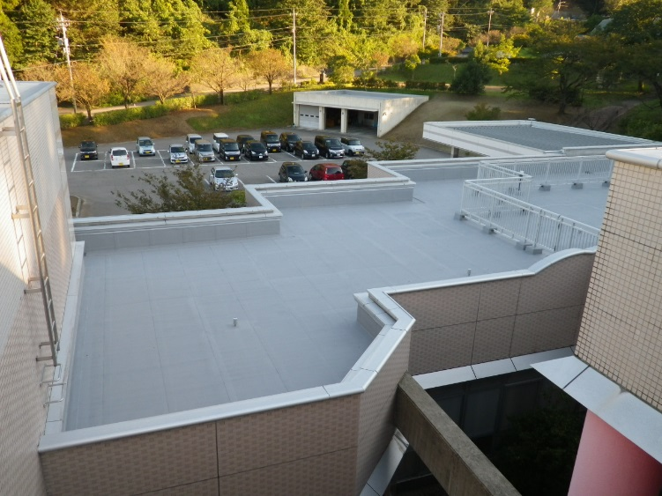
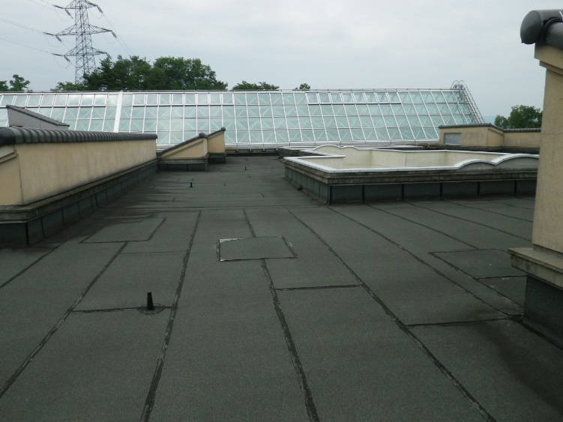
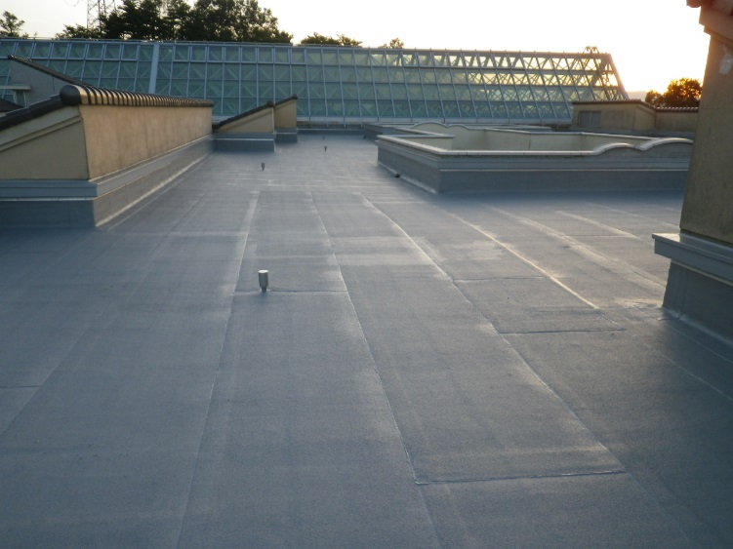

（管理棟西１階屋上施工前） | （管理棟西１階屋上施工後） | （療養棟東２階屋上施工前） | （療養棟東２階屋上施工後）

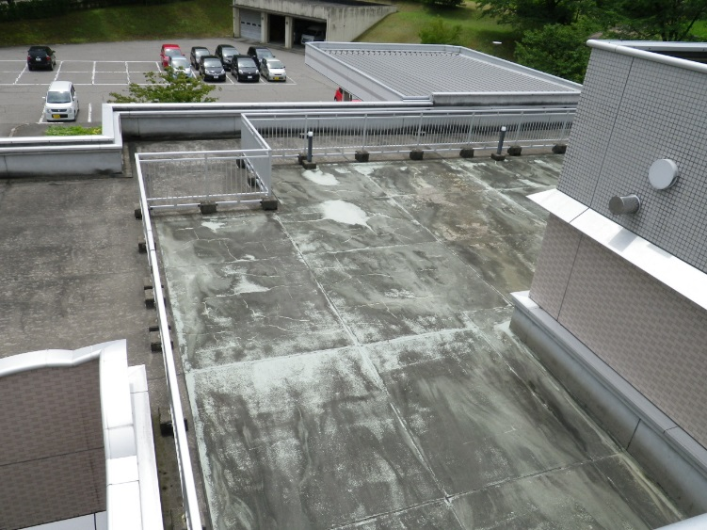
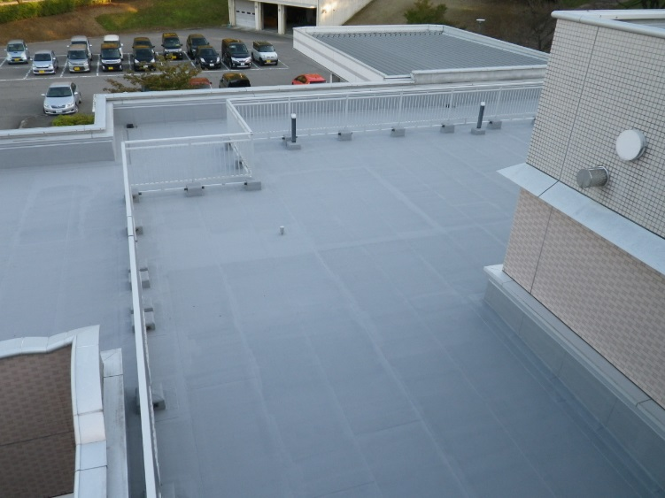
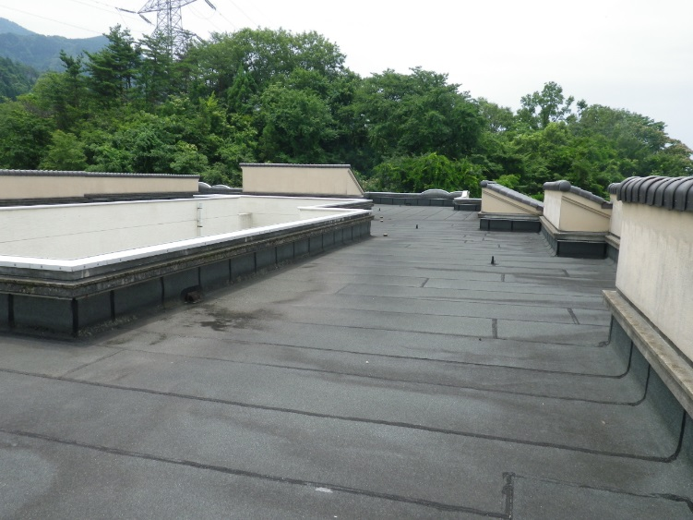
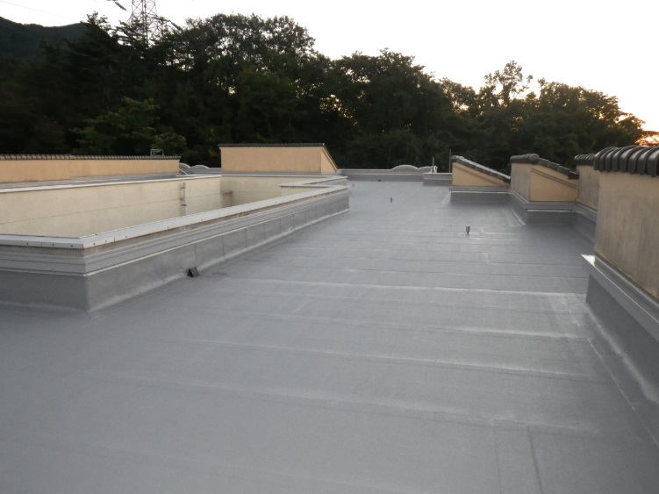

（管理棟西１階屋上施工前） | （管理棟西１階屋上施工後） | （療養棟西２階屋上施工前） | （療養棟西２階屋上施工後）

２０１６年度事業 ケアポート庄川屋上防水改修 現物写真 |  | ２０１６年度事業 ケアポート庄川屋上防水改修 現物写真

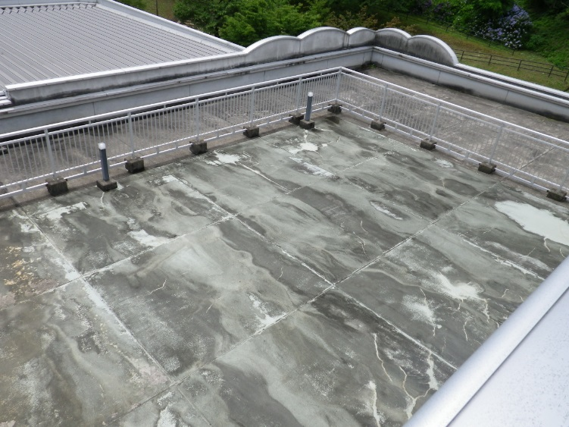
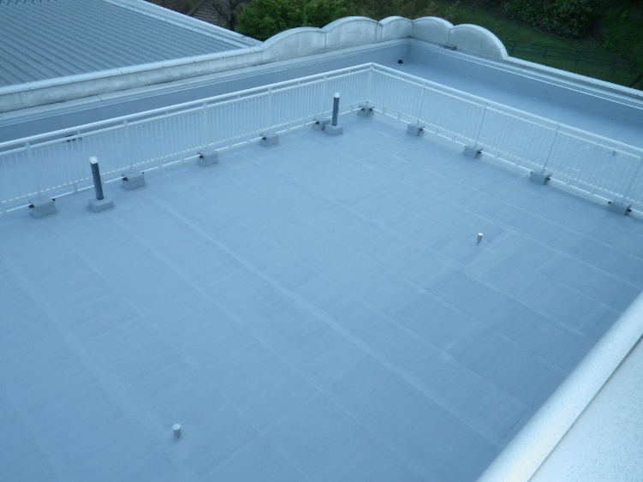
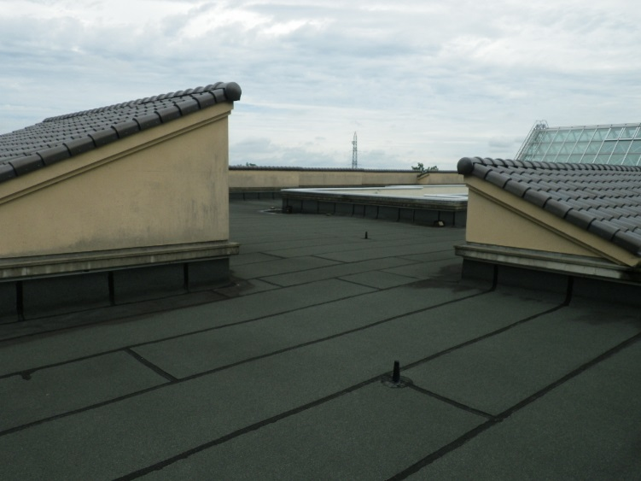
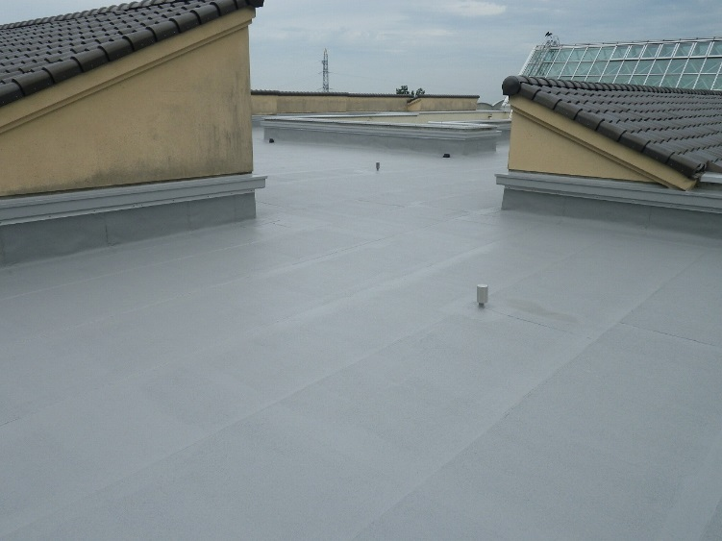

（管理棟西１階屋上施工前） | （管理棟西１階屋上施工後） | （療養棟西２階屋上施工前） | （療養棟西２階屋上施工後）

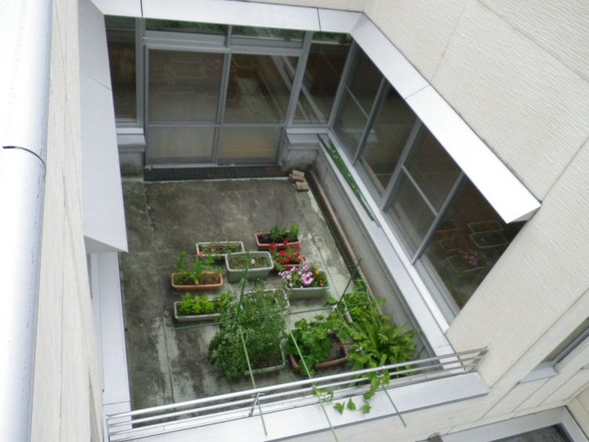
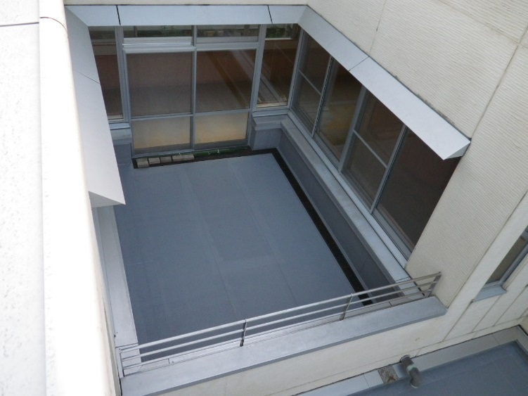

（療養棟東１階屋上サンデッキ施工前） | （療養棟東１階屋上サンデッキ施工後）

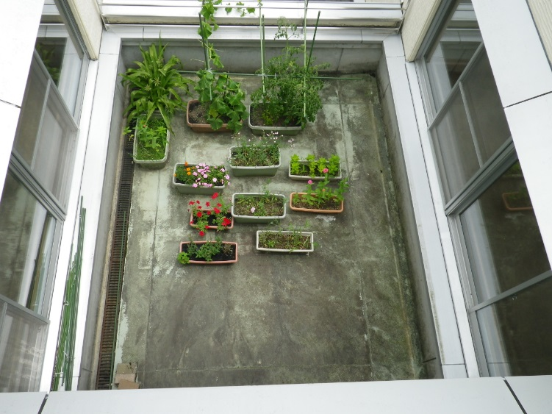
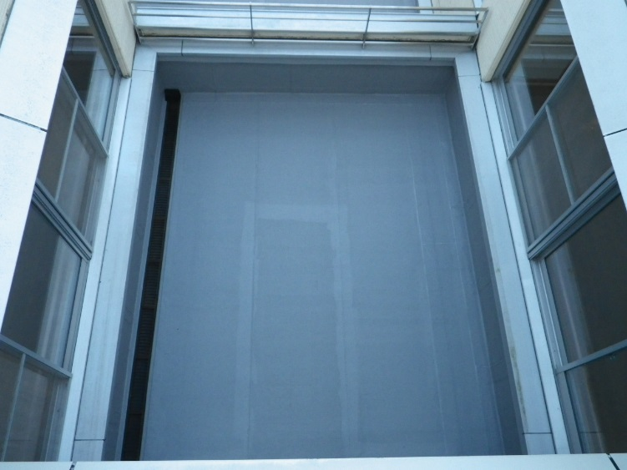

（療養棟東１階屋上サンデッキ施工前） | （療養棟東１階屋上サンデッキ施工後）

